封面
现金银行日记账

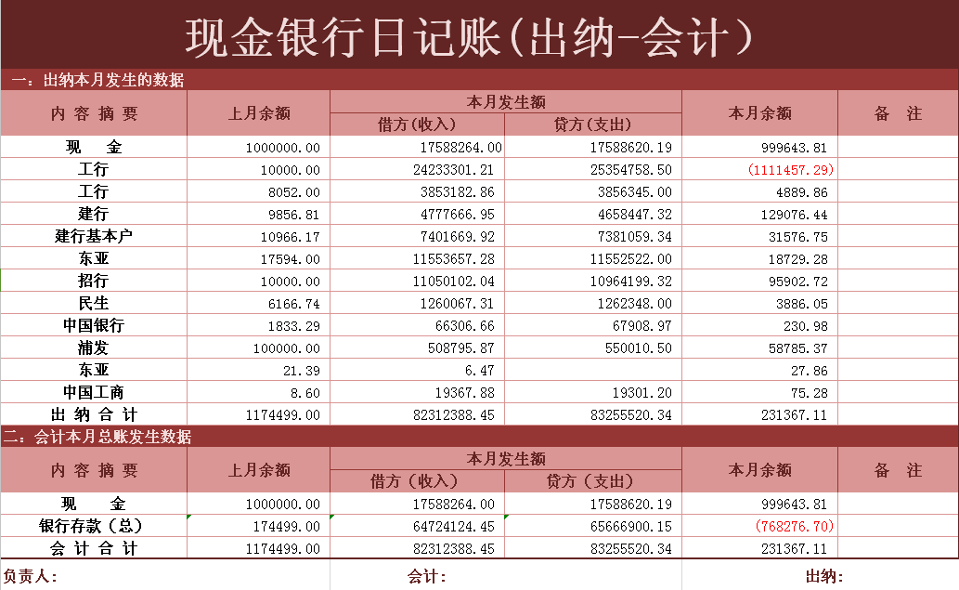

迅捷office模板设计
自动计算●出纳 ●会计● 现金日记账 ●银行日记账

